상품제안서
[칼라인쇄]5분류 인덱스홀더 | 상품코드: S25684

 |  |  |  |  |  |  | 02-713-8555 | www.synergygift.co.kr
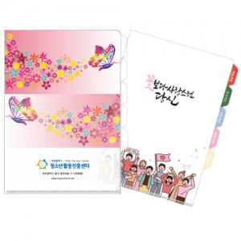

【상세/제작정보】 | <p><span style="font-size: 14pt;">※ 1,000개 단위로 주문 가능합니다.​&nbsp;</span></p><p><span style="font-size: 14pt;">&nbsp; &nbsp;1,500개 주문시 1천개단가 / 5백개 단가 따로 적용됩니다.</span></p><p><span style="font-size: 14pt;">※&nbsp; 기본은 통백색이며, 부분백색 인쇄시 판비 2만원 추가됩니다.​</span></p>

【인쇄/포장옵션】 | 풀칼라 / OPP(비닐)

【공급단가】 | 수량 | 500~ | 1,000~ | 3,000~ | 10,000~ | 30,000~
*VAT별도 | 단가 | 1,220원 | 820원 | 630원 | 540원 | 505원

【상품 URL】 | https://www.synergygift.co.kr:443/src/goods_detail.php?gdno=25684

